关系图
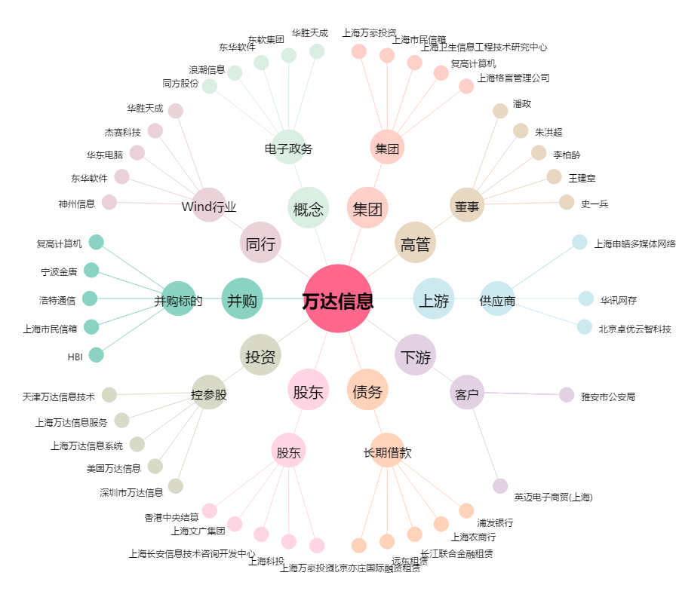
万达信息[300168.SZ] - 关系概览图

